ModeleBudgetAssociation
BUDGET PRÉVISIONNEL DE L'ASSOCIATION

ANNÉE | 2025 | <-- Saisir l'année
ou
EXERCICE DU | JJ/MM/AAAA | <-- Saisir la date de début de l'exercice
AU | JJ/MM/AAAA | <-- Saisir la date de fin de l'exercice

CHARGES | Montant (1) | PRODUITS | Montant (1)
CHARGES DIRECTES |  | RESSOURCES DIRECTES
60 - Achats | 0 € | 70 - Vente de produits finis, de marchandises, prestations de services
601 - Achats matières et fournitures |  | 73 - Concours publics
606 - Autres fournitures |  | 74 - Subventions d'exploitation (2) | 0 €
61 - Services extérieurs | 0 € | État (préciser le(s) ministère(s), directions ou services déconcentrés sollicités) :
613 - Locations |  | Ministère de la culture (DRAC, DGCA…)
615 - Entretien et réparation |  | Autres ministères (indiquer les noms)
616 - Assurance |  | Conseil(s) Régional(aux) :
618 - Documentation |  | (Détailler…)
 |  | Conseil(s) Départemental(aux) :
62 - Autres services extérieurs | 0 € | (Détailler…)
622 - Rémunérations intermédiaires et honoraires |  | (Détailler…)
623 - Publicité, publication |  | Communes, communautés de communes ou d’agglomérations :
625 - Déplacements, missions |  | (Détailler…)
627 - Services bancaires, autres |  | (Détailler…)
 |  | Organismes sociaux (CAF, etc.) :
63 - impôts et taxes | 0 € | (Détailler…)
631 - Impôts et taxes sur rémunération |  | Fonds européens (FSE, FEDER, etc.) :
633 - Autres impôts et taxes |  | (Détailler…)
64 - Charges de personnel | 0 € | L'agence de services et de paiement (emplois aidés) :
641 - Rémunération des personnels |  | (Détailler…)
645 - Charges sociales |  | Autres établissements publics :
Autres charges de personnel |  | (Détailler…)
 |  | Aides privées (fondation) :
 |  | (Détailler…)
65 - Autres charges de gestion courante |  | 75 - Autres produits de gestion courante | 0 €
 |  | 756 - Cotisations
 |  | 758 - Dons manuels - Mécénat
66 - Charges financières |  | 76 - Produits financiers
67 - Charges exceptionnelles |  | 77 - Produits exceptionnels
68 - Dotations aux amortissements, provisions et engagements |  | 78 - Reprises sur amortissements, dépréciations et provisions
69 - Impôts sur les bénéfices (IS) ; Participation des salariés |  | 79 - Transfert de charges
TOTAL DES CHARGES | 0 € | TOTAL DES PRODUITS | 0 €
Excédent prévisionnel (bénéfice) (3) | 0 € | Insuffisance prévisionnelle (déficit) (3) | 0 €

CONTRIBUTIONS VOLONTAIRES EN NATURE (4)
86 - Emplois des contributions volontaires en nature |  | 87 - Contributions volontaires en nature
860 - Secours en nature |  | 870 - Dons en nature
861 - Mise à disposition gratuite de biens et services |  | 871 - Prestations en nature
862 - Prestations
864 - Personnel bénévole |  | 875 - Bénévolat
TOTAL | 0 € | TOTAL | 0 €

Commentaires sur l'excédent ou le déficit budgétaire, le cas échéant
(Saisir les commentaires…)

(1) Ne pas indiquer les centimes d’euros
(2) L’attention du demandeur est appelée sur le fait que les indications sur les financements demandés auprès d’autres financeurs publics valent déclaration sur l’honneur et tiennent lieu de justificatifs
(3) Le budget prévisionnel doit être construit à l'équilibre (total des charges = total des produits).
Par exception, le budget prévisionnel peut être présenté en déficit ou en excédent si cela s’avère nécessaire ou pertinent, notamment au regard du principe de sincérité.
- Dans le cas d’un budget en excédent, préciser dans le champ "Commentaires" ci-dessus les dispositions statutaires ou la pratique de l’organisme en matière d’affectation des excédents (mise en réserves – statutaire, libre ou obligatoire-, etc.).
- Dans le cas d’un budget en insuffisance, préciser dans le champ "Commentaires" ci-dessus les perspectives ou modalités de retour à l’équilibre.
(4) Le plan comptable des associations, issu du règlement CRC n°99-01, prévoit a minima une information (quantitative ou, à défaut, qualitative) dans l’annexe et une possibilité d’inscription en comptabilité, mais « au pied » du compte de résultat ; voir notice n° 51781#04

 | LEGENDE
 |  | Case vide - à renseigner Saisir le montant correspondant à chaque ligne - Ne pas indiquer les centimes d'euros
 |  | Case grisée Vous n'avez rien à saisir dans cette case
 | 0 € | Case calculée automatiquement Vous n'avez rien à saisir dans cette case

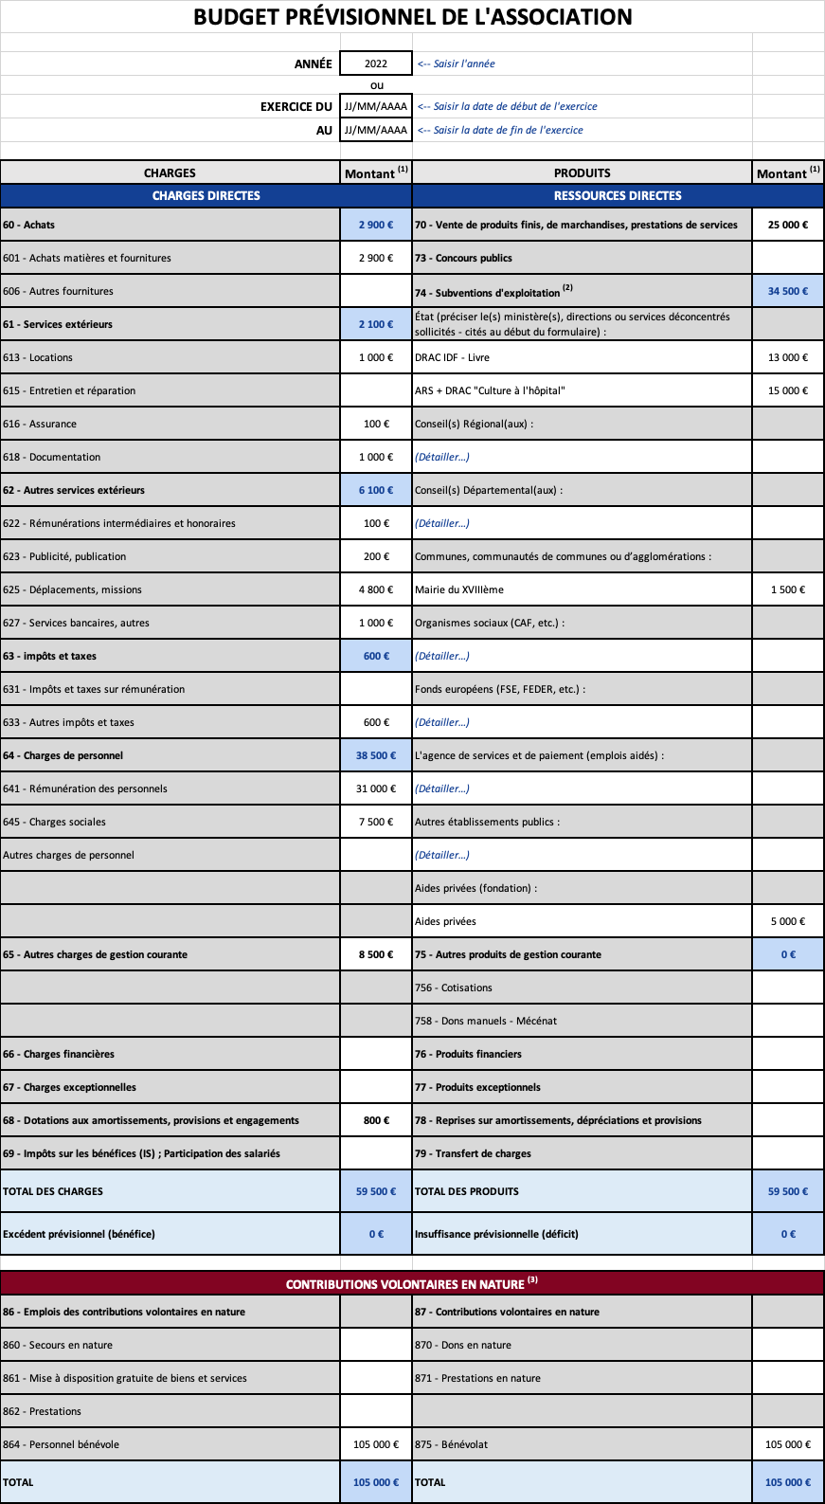
EXEMPLE

